Data
Holdbarhet av |  | Lymfocytter i kjøleskap

Tillatt bias | 6.3 | %, og tillatt totalfeil |  | 15.2 | %

0 | 1.47 | 2.59 | 1.99 | 1.88 | 1.85 | 1.67 | 2.87 | 2.04 | 1.93 | 2.97 | 2.38 | 3.41
12 | 1.48 | 2.42 | 2.17 | 1.96 | 1.85 | 1.82 | 2.82 | 2.12 | 1.96 | 3.04 | 2.3 | 3.25
24 | 1.56 | 2.38 | 2.16 | 1.93 | 2.02 | 1.6 | 2.98 | 2.19 | 1.9 | 2.93 | 2.2 | 3.2
36 | 1.49 | 2.39 | 2.03 | 1.92 | 2 | 1.68 | 2.81 | 1.99 | 1.86 | 3.09 | 2.22 | 3.23
48 | 1.56 | 2.44 | 2.09 | 1.89 | 2.02 | 1.57 | 3.01 | 1.87 | 1.92 | 3.08 | 2.21 | 3.23
60 | 1.45 | 2.46 | 2.15 | 1.87 | 1.79 | 1.41 | 3.04 | 1.9 | 1.81 | 3.01 | 2.38 | 3.18
72 | 1.43 | 2.24 | 1.71 | 1.7 | 1.47 | 1.27 | 2.71 | 1.84 | 1.64 | 3.18 | 2.27 | 3.04
84
 | Tid 0 | Tid 1 | Tid 2 | Tid 3 | Tid 4 | Tid 5 | Tid 6 | Tid 7 | Tid 8
Timer | 0 | 12 | 24 | 36 | 48 | 60 | 72 | 84
Prøve nr | Målte verdier
1 | 1.47 | 1.48 | 1.56 | 1.49 | 1.56 | 1.45 | 1.43
2 | 2.59 | 2.42 | 2.38 | 2.39 | 2.44 | 2.46 | 2.24
3 | 1.99 | 2.17 | 2.16 | 2.03 | 2.09 | 2.15 | 1.71
4 | 1.88 | 1.96 | 1.93 | 1.92 | 1.89 | 1.87 | 1.7
5 | 1.85 | 1.85 | 2.02 | 2 | 2.02 | 1.79 | 1.47
6 | 1.67 | 1.82 | 1.6 | 1.68 | 1.57 | 1.41 | 1.27
7 | 2.87 | 2.82 | 2.98 | 2.81 | 3.01 | 3.04 | 2.71
8 | 2.04 | 2.12 | 2.19 | 1.99 | 1.87 | 1.9 | 1.84
9 | 1.93 | 1.96 | 1.9 | 1.86 | 1.92 | 1.81 | 1.64 |  |  |  | Stjerne på pasient nr 9. Aggregater?
10 | 2.97 | 3.04 | 2.93 | 3.09 | 3.08 | 3.01 | 3.18
11 | 2.38 | 2.3 | 2.2 | 2.22 | 2.21 | 2.38 | 2.27
12 | 3.41 | 3.25 | 3.2 | 3.23 | 3.23 | 3.18 | 3.04
13 | 2.94 | 2.74 | 2.59 | 2.53 | 2.63 | 2.95 | 2.45
14 | 2.8 | 2.75 | 2.74 | 2.75 | 2.66 | 2.76 | 2.75
15 | 2.1 | 2.03 | 2.06 | 2.07 | 2.12 | 2.06 | 2.12
16 | 3.2 | 3.36 | 3.24 | 3.41 | 3.29 | 3.35 | 3.41
17 | 2.09 | 2.15 | 2.13 | 2.28 | 2.21 | 2.25 | 2.15
18 | 2.37 | 2.37 | 2.45 | 2.36 | 2.29 | 2.44 | 2.21
19 | 1.93 | 1.91 | 1.97 | 1.91 | 1.91 | 1.75 | 2.15 |  |  |  | T7 på pasient 19 med stjerne.
20 | 1.88 | 1.78 | 1.94 | 1.76 | 1.93 | 1.88 | 1.86
21
22
23
24
25
26
27
28
29
30
31
32
33 |  |  |  |  |  |  |  |  |  | Figur 1. Hver linje representerer måleverdiene for en enkelt prøve.
34
35
36
37
38
39
40
41
42
43
44
45
46
47
48
49
50

 | Prosent (blå tall er større enn tillatt totalfeil)

0 | 100.00 | 100.00 | 100.00 | 100.00 | 100.00 | 100.00 | 100.00 | 100.00 | 100.00 | 100.00 | 100.00 | 100.00
12 | 100.68 | 93.44 | 109.05 | 104.26 | 100.00 | 108.98 | 98.26 | 103.92 | 101.55 | 102.36 | 96.64 | 95.31
24 | 106.12 | 91.89 | 108.54 | 102.66 | 109.19 | 95.81 | 103.83 | 107.35 | 98.45 | 98.65 | 92.44 | 93.84
36 | 101.36 | 92.28 | 102.01 | 102.13 | 108.11 | 100.60 | 97.91 | 97.55 | 96.37 | 104.04 | 93.28 | 94.72
48 | 106.12 | 94.21 | 105.03 | 100.53 | 109.19 | 94.01 | 104.88 | 91.67 | 99.48 | 103.70 | 92.86 | 94.72
60 | 98.64 | 94.98 | 108.04 | 99.47 | 96.76 | 84.43 | 105.92 | 93.14 | 93.78 | 101.35 | 100.00 | 93.26
72 | 97.28 | 86.49 | 85.93 | 90.43 | 79.46 | 76.05 | 94.43 | 90.20 | 84.97 | 107.07 | 95.38 | 89.15
84 | 0.00 | 0.00 | 0.00 | 0.00 | 0.00 | 0.00 | 0.00 | 0.00 | 0.00 | 0.00 | 0.00 | 0.00
 | 0.00 | 0.00 | 0.00 | 0.00 | 0.00 | 0.00 | 0.00 | 0.00 | 0.00 | 0.00 | 0.00 | 0.00
Prøve nr | Tid 0 | Tid 1 | Tid 2 | Tid 3 | Tid 4 | Tid 5 | Tid 6 | Tid 7 | Tid 8
1 | 100.00 | 100.68 | 106.12 | 101.36 | 106.12 | 98.64 | 97.28
2 | 100.00 | 93.44 | 91.89 | 92.28 | 94.21 | 94.98 | 86.49
3 | 100.00 | 109.05 | 108.54 | 102.01 | 105.03 | 108.04 | 85.93
4 | 100.00 | 104.26 | 102.66 | 102.13 | 100.53 | 99.47 | 90.43
5 | 100.00 | 100.00 | 109.19 | 108.11 | 109.19 | 96.76 | 79.46
6 | 100.00 | 108.98 | 95.81 | 100.60 | 94.01 | 84.43 | 76.05
7 | 100.00 | 98.26 | 103.83 | 97.91 | 104.88 | 105.92 | 94.43
8 | 100.00 | 103.92 | 107.35 | 97.55 | 91.67 | 93.14 | 90.20
9 | 100.00 | 101.55 | 98.45 | 96.37 | 99.48 | 93.78 | 84.97
10 | 100.00 | 102.36 | 98.65 | 104.04 | 103.70 | 101.35 | 107.07
11 | 100.00 | 96.64 | 92.44 | 93.28 | 92.86 | 100.00 | 95.38
12 | 100.00 | 95.31 | 93.84 | 94.72 | 94.72 | 93.26 | 89.15
13 | 100.00 | 93.20 | 88.10 | 86.05 | 89.46 | 100.34 | 83.33
14 | 100.00 | 98.21 | 97.86 | 98.21 | 95.00 | 98.57 | 98.21
15 | 100.00 | 96.67 | 98.10 | 98.57 | 100.95 | 98.10 | 100.95
16 | 100.00 | 105.00 | 101.25 | 106.56 | 102.81 | 104.69 | 106.56
17 | 100.00 | 102.87 | 101.91 | 109.09 | 105.74 | 107.66 | 102.87
18 | 100.00 | 100.00 | 103.38 | 99.58 | 96.62 | 102.95 | 93.25
19 | 100.00 | 98.96 | 102.07 | 98.96 | 98.96 | 90.67 | 111.40
20 | 100.00 | 94.68 | 103.19 | 93.62 | 102.66 | 100.00 | 98.94
21
22
23
24
25
26
27
28
29
30
31
32
33
34
35
36
37
38
39 |  |  |  |  |  |  |  |  |  | Figur 2. De røde punktene viser gjennomsnitt for hvert tidspunkt, i prosent av utgangsverdi. De lottrette intervallene er 90% konfidensintervall for gjennomsnittene, og området mellom de røde linjene er tillatt bias. De blå punktene markerer enkeltverdier i prosent av utgangsverdi, og området mellom de blå linjene er tillatt totalfeil.
40
41
42
43
44
45
46
47
48
49
50
Mean | 100.00 | 100.20 | 100.23 | 99.05 | 99.43 | 98.64 | 93.62
n | 20.00 | 20.00 | 20.00 | 20.00 | 20.00 | 20.00 | 20.00 | 0.00 | 0.00
SD | 0.00 | 4.62 | 5.77 | 5.61 | 5.59 | 5.88 | 9.49
SEM | 0.00 | 1.03 | 1.29 | 1.25 | 1.25 | 1.32 | 2.12
t | 1.73 | 1.73 | 1.73 | 1.73 | 1.73 | 1.73 | 1.73
t x SEM | 0.00 | 1.79 | 2.23 | 2.17 | 2.16 | 2.28 | 3.67
Minimum | 100.00 | 93.20 | 88.10 | 86.05 | 89.46 | 84.43 | 76.05
Maksimum | 100.00 | 109.05 | 109.19 | 109.09 | 109.19 | 108.04 | 111.40
Bias nedre gr | 93.72 | 93.72 | 93.72 | 93.72 | 93.72 | 93.72 | 93.72 | 93.72 | 93.72
Bias øvre gr | 106.28 | 106.28 | 106.28 | 106.28 | 106.28 | 106.28 | 106.28 | 106.28 | 106.28
TEA nedre gr | 84.81 | 84.81 | 84.81 | 84.81 | 84.81 | 84.81 | 84.81 | 84.81 | 84.81
TEA øvre gr | 115.19 | 115.19 | 115.19 | 115.19 | 115.19 | 115.19 | 115.19 | 115.19 | 115.19

Krav
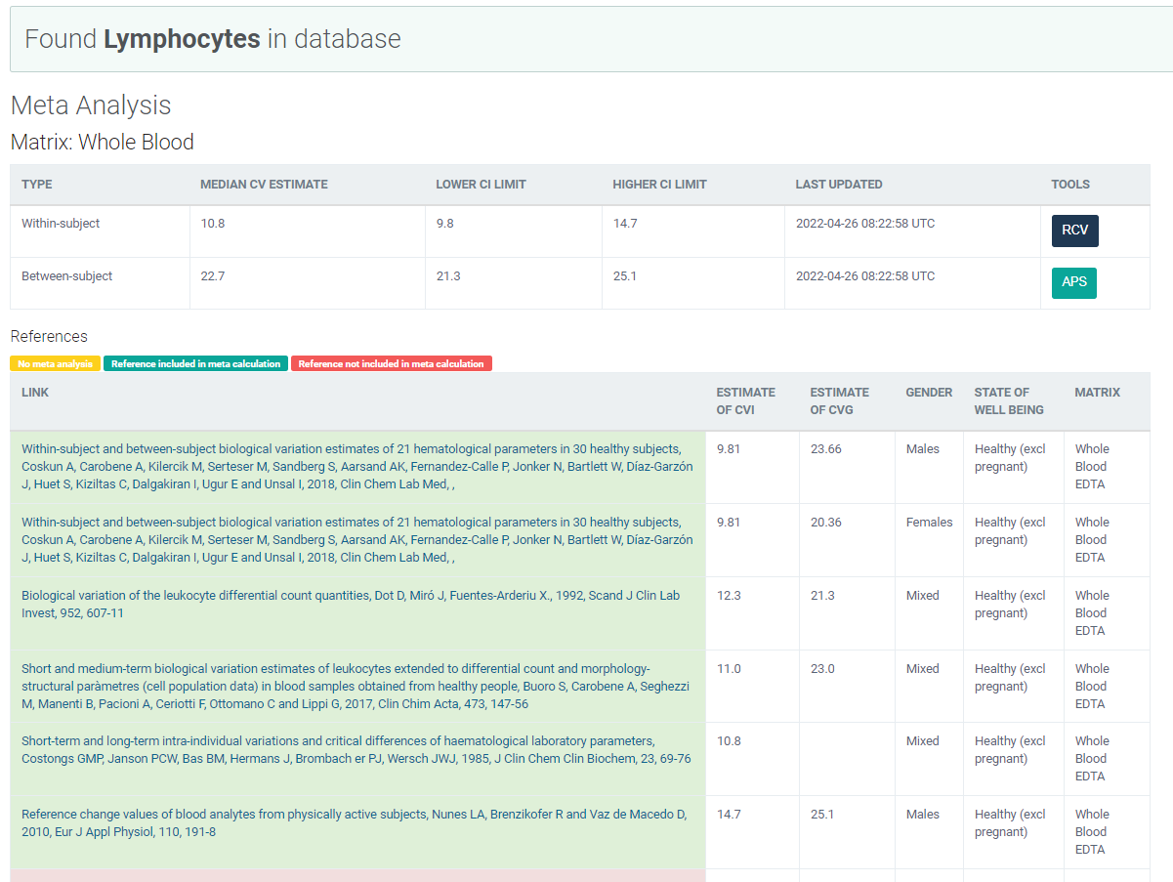
Legge inn:
10.8 | CVi
22.7 | CVg | Prosent
 | ROT av (CVi2 + CVg2) | 25.14
 | I < | 5.40
 | B < | 6.28
 | TE< | 15.19

Kopi fra EFLM database 210811 |  | EFLM Biological Variation

